Sheet1
https://www.jawhm.or.jp/seminar/ser

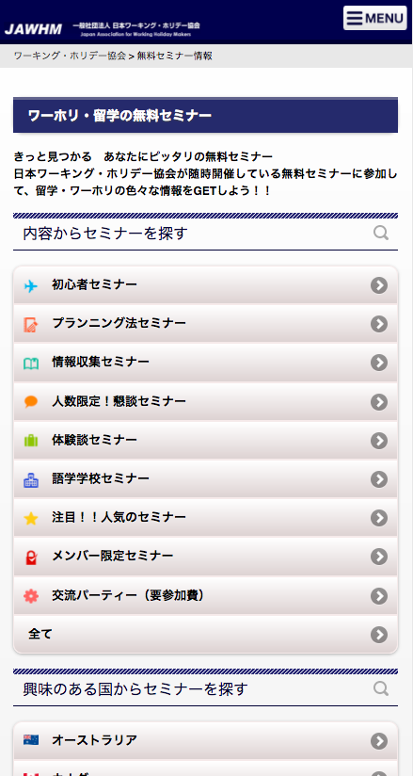

文字追加

年間２０，０００人以上が参加する
ワーホリ・留学まるわかりセミナー

画像追加
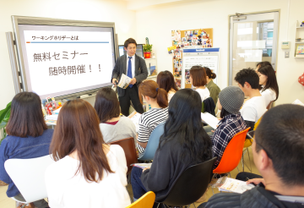

ボタン追加
リンク先：
/seminar/ser/know/first

＼ 初めての方 ／
まずは初心者セミナーへ

https://www.jawhm.or.jp/seminar/ser/know/first

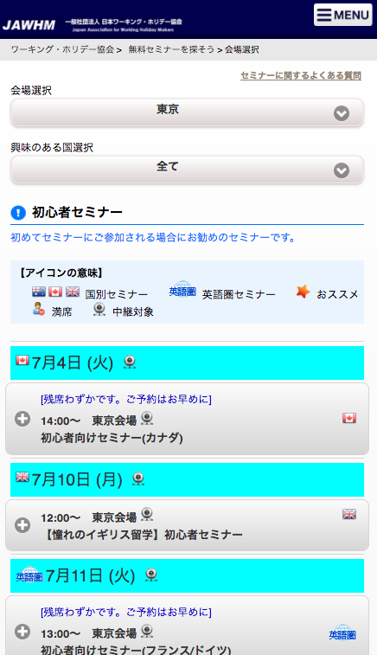

画像追加
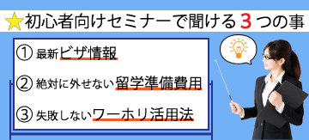

文字追加

セミナー講師は、みんなワーホリ経験者。
体験談を交えながらわかりやすくお伝えします。
まずは、基本のキから情報収集しよう！

注意
初心者セミナーのページだけ！！
（他のセミナーのページは作業不要）

▼会場を選んで、日時を選択してください。
文字追加

